2019
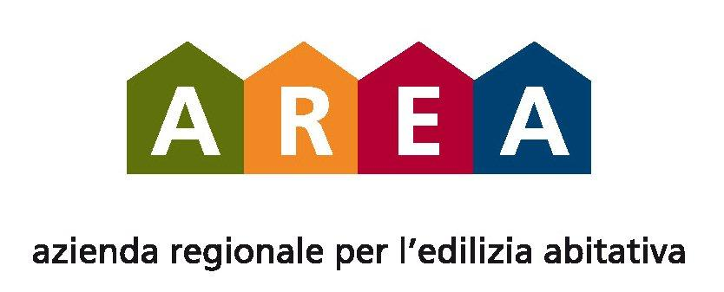
azienda regionale pro s’edilitzia abitativa

2019

CANONI DI LOCAZIONE PERCEPITI DA AREA DATI PUBBLICATI IN FORMA AGGREGATA AI SENSI DEL D. Lgs. 33/2013
 | LOCAZIONE ALLOGGI EDILIZIA RESIDENZIALE PUBBLICA + ALLOGGI CANONE MODERATO + AFFITTI LOCALI USO NON ABITATIVO O TERRENI
SERVIZIO TERRITORIALE AMMINISTRATIVO DI CAGLIARI | € 5,794,485.99
SERVIZIO TERRITORIALE AMMINISTRATIVO DI ORISTANO | € 2,007,964.37
SERVIZIO TERRITORIALE AMMINISTRATIVO DI CARBONIA | € 4,189,752.98
SERVIZIO TERRITORIALE AMMINISTRATIVO DI NUORO | € 3,590,663.39
SERVIZIO TERRITORIALE AMMINISTRATIVO DI SASSARI | € 4,986,909.60
TOTALE | € 20,569,776.33

